Sheet1
검사 성적서 |  | 상호 | ${info.COMP_NM} |  | 판정 | 작성 | 검토 | 승인
 |  |  |  |  | ${info.INSPECT_GRADE} |  | 정자로 성명작성 | 정자로 성명작성
 |  | 작업지시 No. | ${info.CONTROL_NUM}
 |  | 주문접수 No. | ${info.REGIST_NUM} |  |  |  | 날짜기입 | 날짜기입

고객사 |  | 도면 번호 |  | 수량 | 소재종류 | 표면처리 |  | 검사일자
${info.ORDER_COMP_NM} |  | ${info.DRAWING_NUM} |  | ${info.ORDER_QTY} | ${info.MATERIAL_KIND} | ${info.SURFACE_TREAT} |  | ${info.INSPECT_DT}

노트 및 비고 |  | ${info.NOTE}

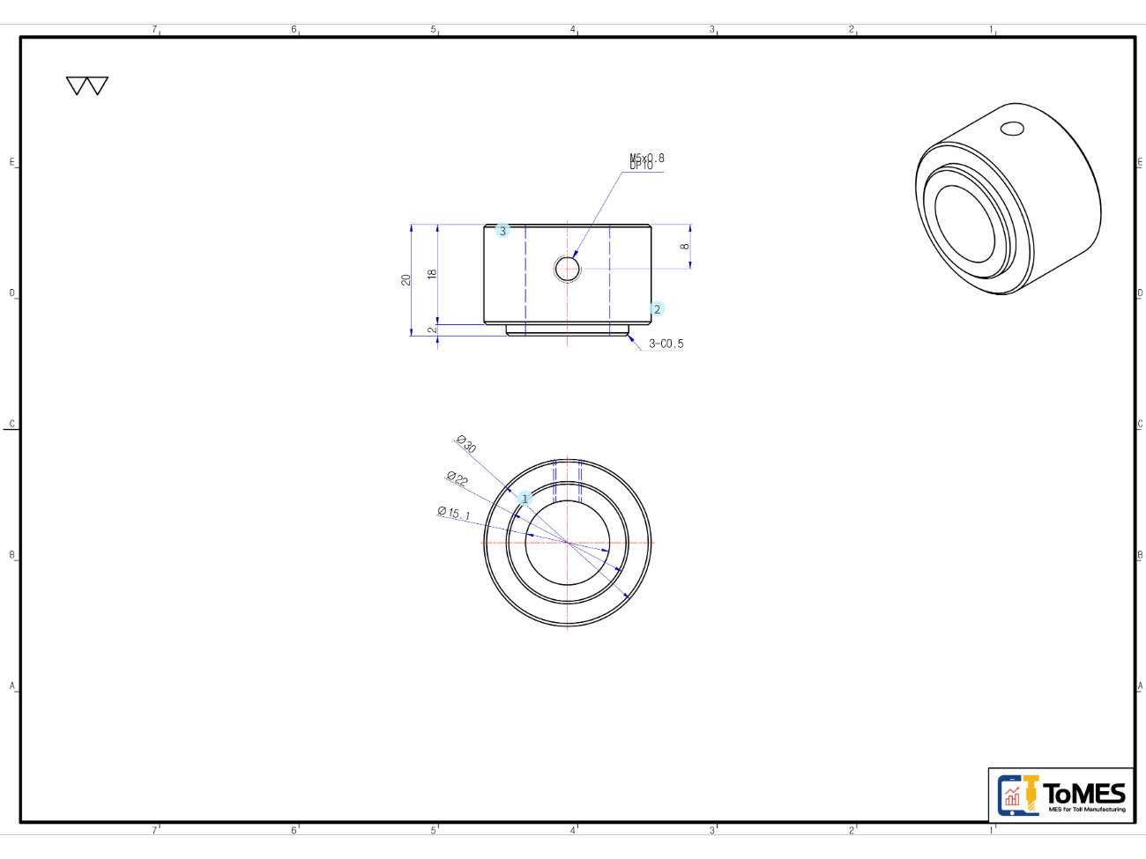

 |  | ${info.PRODUCT_NUM}
${info.POINT_NUM} | ${info.POINT_POSITION}

